关系图
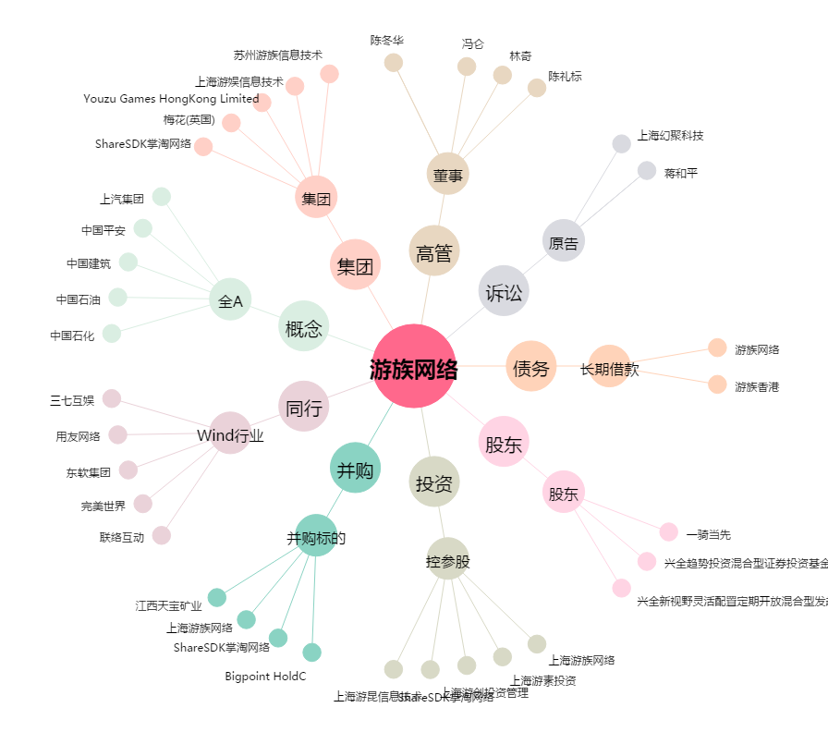
游族网络[002174.SZ] - 关系概览图

